Sheet2
퇴직금 계산
 | 2월 급여 | 4,284,900 | 4,284,900 | 1,285,470
 | 3월 급여 | 4,284,900 | 4,284,900
 | 4월 급여 | 4,284,900 | 4,284,900
 | 급여총액 | 12,854,700 | 12,854,700
 | 근무일수 | 89 | 89
 | 1일 평균임금 |  | 144,434.8 |  | 1일 평균임금 = 퇴직일 이전 3개월간에 지급받은 임금 총액 (A+B+C)/퇴직일 이전 3개월간의 총 일수
 | 근무일수 | 3년 145일 | 1,241
 | 퇴직금 | 14,556,921 | 15,104,799.93 | 547,878.93 | 퇴직금 = 1일 평균임금 × 30(일) × (재직일수/365)
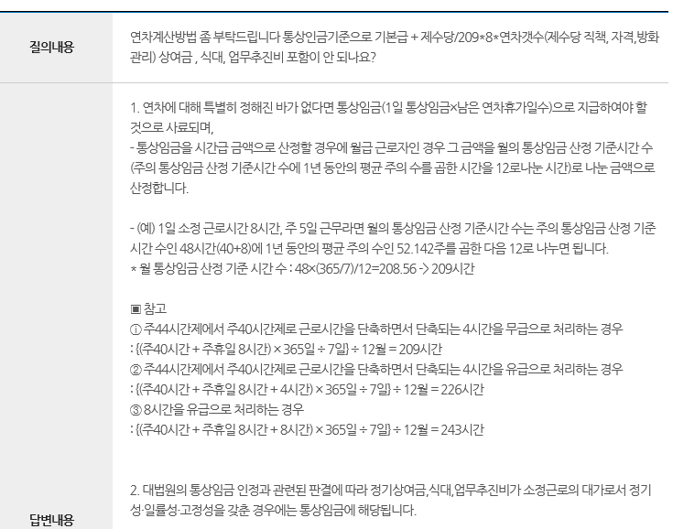
 | 잔여 연차 | 9 | 9
 | 연차수당 |  | 1,299,913.48

체불임금
 | 2017.10 | 3,937,950 | 3,937,950
 | 2017.12 | 3,813,895 | 3,813,895
 | 2018.01 | 3,937,950 | 3,937,950
 | 2018.02 | 3,937,950 | 3,937,950
 | 2018.03 | 4,045,580 | 4,045,580
 | 2018.04 | 5,168,270 | 3,937,950
 | 2018.05 |  | 1,285,470
 |  |  | 57820 | 국민연금
 |  |  | 8356 | 고용보험
 |  |  | 43,050 | 의료보험
 |  | 3784900
 |  | 1,135,470

